2.15.
№ раздела | № вопроса | Вопрос | Ответ 1 | Ответ 2 | Ответ 3
2 | 2.15.1 | Какой метод из перечисленных может применяться при определении координат характерных точек границ земельных участков? | геодезический метод | барометрический метод | гравиметрический метод
2 | 2.15.6 | Каким образом устанавливается местоположение здания на земельном участке при составлении технического плана? | посредством определения координат характерных точек контура такого здания на земельном участке | фиксированием (обозначением) углов контура здания характерными знаками | методом промеров длин линий по внешнему контуру
2 | 2.15.9 | Каким образом устанавливается местоположение границ земельного участка? | посредством определения координат характерных точек таких границ, то есть точек изменения описания границ земельного участка и деления их на части | посредством определения координат характерных точек контура такого земельного участка | методом промеров длин линий по границе земельного участка
2 | 2.15.10 | Что такое прямая засечка? | засечка, в которой используется необходимое число исходных пунктов и измерений | засечка, выполняемая на определяемой точке, с целью определения контрольных значений координат пунктов с известными координатами (исходных пунктов) | засечка, выполняемая с исходных пунктов, с целью определения значений координат определяемого пункта
2 | 2.15.11 | Что такое обратная засечка? | засечка, выполняемая на определяемой точке, с целью определения значений координат такой точки | засечка, выполняемая с исходных пунктов, с целью определения значений координат определяемого пункта | засечка, выполняемая на определяемой точке и с исходных пунктов
2 | 2.15.12 | Что такое съемочная точка? | точка, с которой выполняют съемку данного участка местности | точка, координаты которой необходимо определить | точка, закрепляющая на местности направление с геодезического пункта
2 | 2.15.13 | Какое минимальное количество точек с известными или заданными координатами необходимо для определения координат начальной съемочной точки? | 3 | 1 | 2
2 | 2.15.14 | Что такое обратная геодезическая задача? | определение угла между проходящим через данную точку направлением и линией, параллельной оси абсцисс, отсчитываемый от северного направления оси абсцисс по ходу часовой стрелки. | определение координат конечной точки линии по ее длине, направлению и координатам начальной точки | определение длины и направления линии по данным координатам ее начальной и конечной точек
2 | 2.15.15 | Что такое прямая геодезическая задача? | определение координат конечной точки линии по ее длине, направлению и координатам начальной точки | определение длины и направления линии по данным координатам ее начальной и конечной точек | определение двугранного угла между плоскостью геодезического меридиана данной точки и плоскостью, проходящей через нормаль в ней и содержащей данное направление, отсчитываемый от направления на север по ходу часовой стрелки
2 | 2.15.18 | Дайте определение комбинированному методу определения координат характерных точек границ (контуров) объекта недвижимости | сочетание аналитического метода и геодезического метода | сочетание геодезического метода и метода спутниковых геодезических измерений (определений) | сочетание картометрического метода и метода спутниковых геодезических измерений (определений)
2 | 2.15.19 | Сколько в кадастровой деятельности применяется методов определения координат характерных точек границ (контуров) объектов недвижимости | 5 | 4 | 6
2 | 2.15.25 | Какие материалы используются при определении координат характерных точек фотограмметрическим методом? | любые материалы аэрофотосъемки и космической съемки, карты (планы), фотокарты, ортофотопланы, созданные в цифровом виде | материалы аэрофотосъемки и космической съемки, размер проекции пикселя на местности которых не превышает установленных значений | картматериалы, карты (планы), фотокарты, ортофотопланы, созданные в аналоговом виде
2 | 2.15.26 | Продолжите предложение: "Характерные точки границ земельных участков, определенные геодезическим методом, методом спутниковых геодезических измерений (определений) или комбинированным методом, закрепляются межевыми или иными знаками, в случае…" | если это предусмотрено договором подряда на выполнение кадастровых работ или иным документом | если земельный участок образуется из земель государственной и (или) муниципальной собственности | если границы земельного участка на местности не закреплены объектами исскуственного или естественного происхождения
2 | 2.15.27 | В отношении какой части гидротехнического сооружения на водном объекте определяется кадастровым инженером его местоположение на земельном участке? | в отношении части гидротехнического сооружения, расположенной на суше или примыкающей к ней | в отношении части гидротехнического сооружения, расположенной на водном объекте или в водном объекте | в отношении всех часей гидротехнического сооружения
2 | 2.15.29 | В каком случае применяется аналитический метод определения координат точек контура здания? | в случае невозможности определения координат характерной точки геодезическим методом или методом спутниковых геодезических измерений (определений) | в случае наличия координат характерных точек контура здания в проектной документации, используемой для подготовки технического плана | в случае наличия координат характерных точек контура объекта капитального строительства в проекте межевания территории
2 | 2.15.30 | Какому методу определения координат подходит следующее понятие: Метод геодезических определений пространственных координат характерных точек объектов недвижимости, получаемых по результатам математической обработки сигналов НКА в аппаратуре потребителей ГНСС? | метод спутниковых геодезических измерений (определений) | геодезический метод | комбинированный метод
2 | 2.15.31 | При определении местоположения части гидротехнического сооружения, расположенной на водном объекте, учитывается ли исполнительная документация такого сооружения? | да | нет
2 | 2.15.33 | Выбор подлежащего использованию при проведении кадастровых работ метода определения координат зависит от: | вида объекта кадастровых работ; точности определения координат, которую необходимо обеспечить; | условий местности, на которых расположен объект кадастровых работ; наличия необходимых технических и документальных средств в распоряжении кадастрового инженера. | оба варианта верные
2 | 2.15.35 | Одним из варианов относительного метода геодезических определений, при котором наблюдения на определяемом пункте выполняют в статическом положении одним приемом продолжительностью 5 - 20 минут, является | быстрый статический режим | статический режим | режим реоккупации
2 | 2.15.36 | 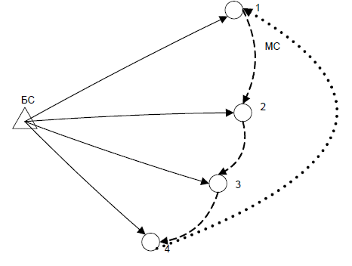 Какой режим относительного метода геодезических определений изображен? | режим реоккупации | быстрый статический режим | статический режим
2 | 2.15.37 | Какие типичные установки для аппаратуры ГНСС в быстростатическом режиме верные? | − минимальное количество спутников – 4 – 5 или больше; − дискретность измерений – 5 с; − угол отсечки по высоте – 13 | − минимальное количество спутников – 5 – 7 или больше; − дискретность измерений – 5 с; − угол отсечки по высоте – 13 | − минимальное количество спутников – 4 – 5 или больше; − дискретность измерений – 2 с; − угол отсечки по высоте – 13
2 | 2.15.38 | В случае слабого геометрического фактора, недостаточного количества спутников или для усиления одночастотных наблюдений применяют … | режим реоккупации | быстрый статический режим | статический режим
2 | 2.15.39 | При использовании метода RTK в классическом варианте требуется наличие | двух комплектов аппаратуры потребителей ГНСС с антеннами и полевыми контроллерами. | одного комплекта аппаратуры потребителей ГНСС с антеннами и полевыми контроллерами. | трех комплектов аппаратуры потребителей ГНСС с антеннами и полевыми контроллерами.
2 | 2.15.40 | Для передачи поправок от БС к роверу используют радиомодем, GSM-модем или любое другое внешнее устройство для передачи поправок. Скорость передачи данных должна быть не менее … | 2400 бит/с | 1500 бит/с | 3000 бит/с
2 | 2.15.41 | Перед началом съемки какие выполняются настройки БС | вводятся координаты исходного пункта в местной системе координат, на котором он установлен | вводятся координаты первой точки (полигона) границы местоположения границы объекта недвижимотси в местной системе координат, на котором он установлен | определяются координаты местоположения в местной системе координат
2 | 2.15.45 | Технологический процесс, включающий отыскание пунктов на местности, установление состояния их наружных знаков, центров, марки - это | обследование пунктов геодезической сети | позиционирование | инициализация
2 | 2.15.47 | Какой режим идеально подходит для съемок, где необходимо определять много точек, расположенных поблизости от опорной точки, и где можно пренебречь влиянием ионосферы и тропосферы. | быстростатический режим | статический режим | режим реоккупации
2 | 2.15.48 | Статический режим относительного метода геодезических определений - вариант относительного метода геодезических определений, при котором наблюдения на определяемом пункте выполняют в статическом положении одним приемом продолжительностью более | 1 часа | 5 минут | 30 минут
2 | 2.15.49 | Варианты абсолютного метода определений координат | навигационный, геодезический, высокоточный | спутниковый, геодезический, картометрический | геодезический, фотограмметрический, аналитический
2 | 2.15.51 | Выберите правильную последовательность процесса выполнения спутниковых геодезических измерений (определений) при осуществлении кадастровой деятельности | - работа с исходной геодезической основой; - подготовительный; - выполнение геодезических определений с использованием аппаратуры потребителей ГНСС; - математическую обработку результатов измерений; - оформление результатов геодезических определений | - подготовительный; работа с исходной геодезической основой; - выполнение геодезических определений с использованием аппаратуры потребителей ГНСС; - математическую обработку результатов измерений; - оформление результатов геодезических определений | - подготовительный; - выполнение геодезических определений с использованием аппаратуры потребителей ГНСС; - работа с исходной геодезической основой; - математическую обработку результатов измерений; - оформление результатов геодезических определений
2 | 2.15.52 | При обследовании пунктов геодезической сети должны быть установлены следующие сведения | 1) пригодность пунктов для спутниковых определений координат; 2) круглосуточная доступность пунктов; 3) долговременная сохранность и стабильность закрепления центров; 4) отсутствие на пунктах препятствий, закрывающих горизонт выше 15°. | 1) пригодность пунктов для спутниковых определений координат; 2) сохранность наружного знака пункта, центра знака, марки 3) отсутствие на пунктах препятствий, закрывающих горизонт выше 15°. | 1) круглосуточная доступность пунктов; 3) долговременная сохранность и стабильность закрепления центров; 4) отсутствие на пунктах препятствий, закрывающих горизонт выше 30°; 5) сохранность наружного знака пункта, центра знака, марки
2 | 2.15.53 | Выберите из перечисленного верное утверждение: | При определении контура здания в его контур включаются проекции всех строительных конструкций, в том числе выступающих за поверхность наружных стен, предусмотренных проектной документацией | При определении контура здания в его контур включаются проекции всех строительных конструкций, кроме выступающих за поверхность наружных стен, предусмотренных проектной документацией | При определении контура здания в его контур включаются проекции всех строительных конструкций, в том числе выступающих за поверхность наружных стен, не предусмотренных проектной документацией
2 | 2.15.54 | В каком случае отображение контура крыши (кровли) с выступающим карнизным свесом необходимо включать в надземный контур | 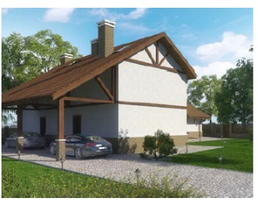 | 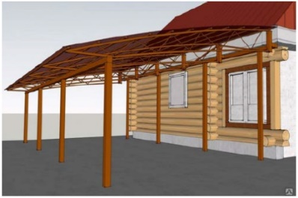 | 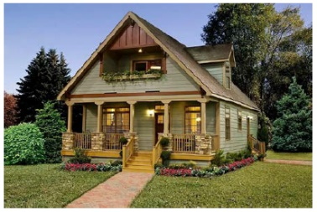
2 | 2.15.55 | В наземный контур здания входит | наружные стены, коллоны, террасы, капитальные крыльца, наружные входы в подземные этажи, приямки. | проекции консольных элементов (конструктивных элементов консольных этажей), ограждающих конструкций балконов и лоджий, свесов крыши, в том числе при наличии мансардного этажа, образованного в чердачном пространстве | проекция наземных конструкций здания: наружные стены, коллоны, террасы, капитальные крыльца, наружные входы в подземные этажи, приямки, проекции консольных элементов, ограждающих конструкций балконов и лоджий, свесов крыши, в том числе при наличии мансардного этажа, образованного в чердачном пространстве
2 | 2.15.56 | Крыльцо, включаемое в контур здания | 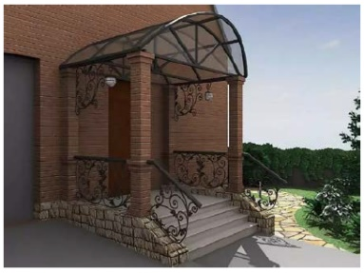 | 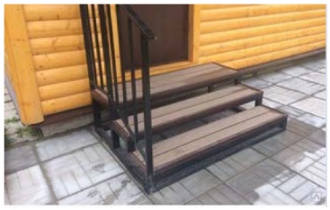 | 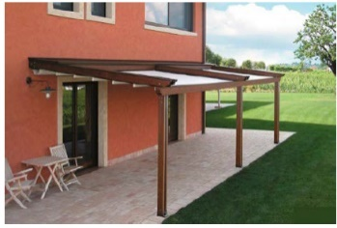
2 | 2.15.58 | При выполнении кадастровых работ в отношении воздушных линий электропередач координируется такой строительный элемент как - | фундамент | опора | траверсы
2 | 2.15.59 | Контур улицы, дороги в населенном пункте в разделе Чертеж отображается в зависимости от задания на проведения кадастровых работ | может отображаться в виде замкнутой линии наземного типа, включая все конструктивные элементы такой улицы (дороги) | может отображаться разомкнутой линией по оси улицы (дороги), в том числе при отсутствии проектной документации, ограждающих конструкций и т.п. | оба варианта верны
2 | 2.15.60 | При проведении кадастровых работ в отношении железнодорожных путей, координированию подлежит верхнее строение пути и при этом определяются | координаты стрелочных переводов | координаты оси | координаты рельс
2 | 2.15.62 | Если часть границы земельного участка на местности идентифицируется забором или ограждением толщиной до 0,20 м, то граница определяется | по оси данных объектов, а характерная точка определяется по центру опоры | по внешней границе такого забора или ограждения | по внутренней границе такого забора или ограждения

2.27.1
№ раздела | № вопроса | Вопрос | Ответ 1 | Ответ 2 | Ответ 3
2 | 2.27.1.1 | Технический план подготовлен в отношении здания, год завершения строительства которого 1994. Выберите из предложенных вариантов фрагмента технического плана правильный. | 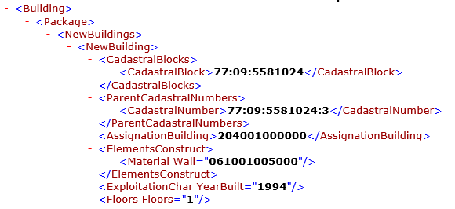 | 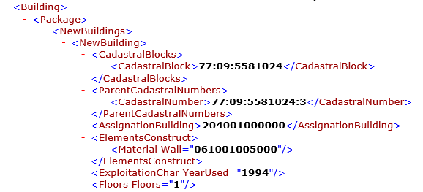 | 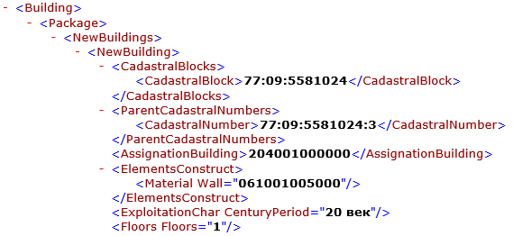
2 | 2.27.1.2 | Технический план подготовлен в отношении здания с подземным этажом этажностью – 3. Выберите из предложенных вариантов фрагмента технического плана правильный. | 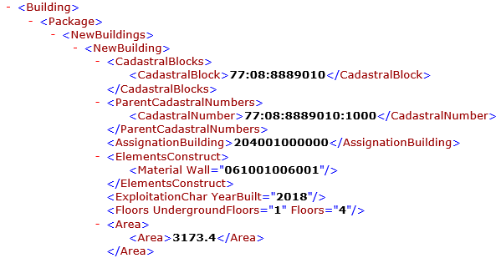 | 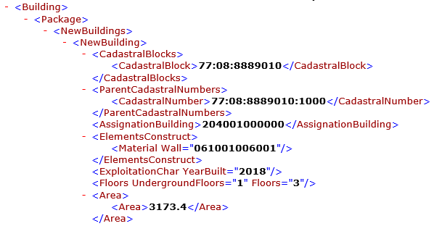 | 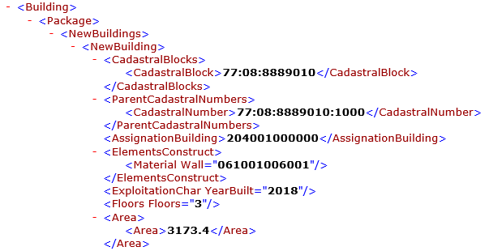
2 | 2.27.1.3 | Технический план подготовлен в отношении здания площадью 3173.41 кв. м. Выберите из предложенных вариантов фрагмента технического плана правильный. | 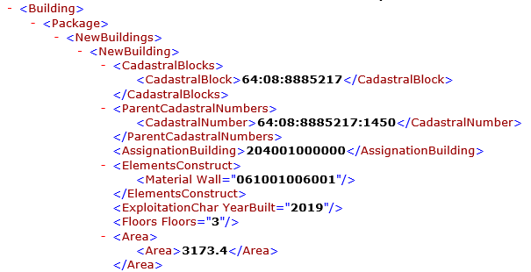 | 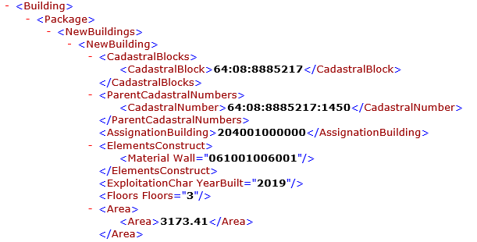 | 
2 | 2.27.1.4 | Технический план подготовлен в отношении сооружения протяженностью 2083.11 м. Выберите из предложенных вариантов фрагмента технического плана правильный. |  |  |  | БЕЗ ИЗМЕНЕНИЙ
2 | 2.27.1.6 | Технический план подготовлен в отношении сооружения, площадь застройки которого 85.11 кв. м. высотой 50.02 м. Выберите из предложенных вариантов фрагмента технического плана правильный. |  |  |  | АКТУАЛИЗИРОВАН
2 | 2.27.1.7 | Технический план подготовлен в отношении сооружения с одним наземным контуром. Выберите из предложенных вариантов фрагмента технического плана правильный. | 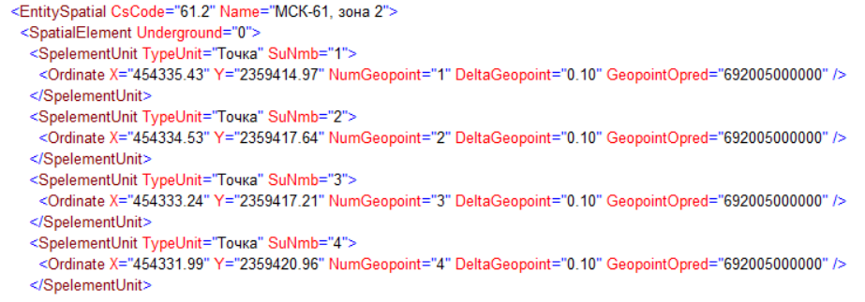 | 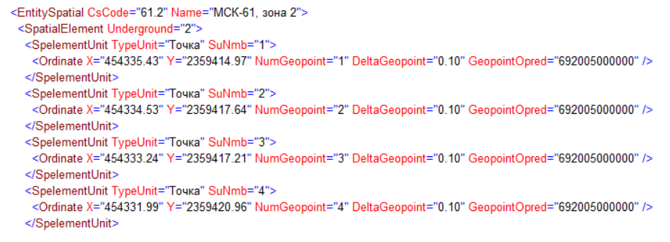 | 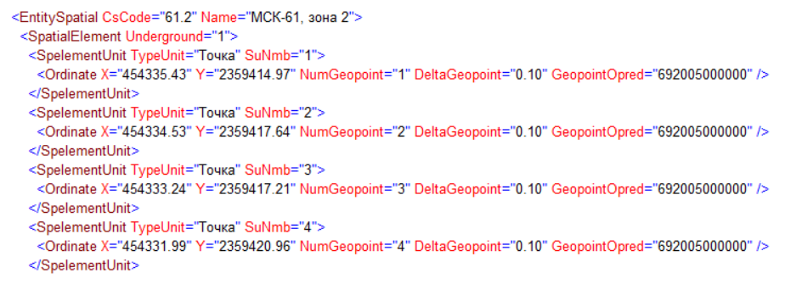 | УДАЛИТЬ
2 | 2.27.1.8 | Технический план подготовлен в отношении здания. Выберите из предложенных вариантов фрагмента технического плана правильный. | 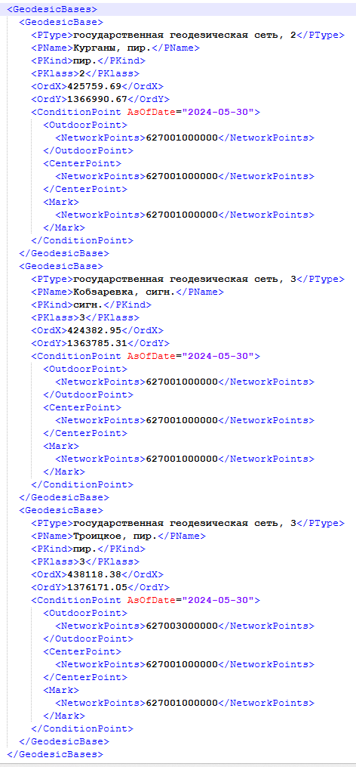 | 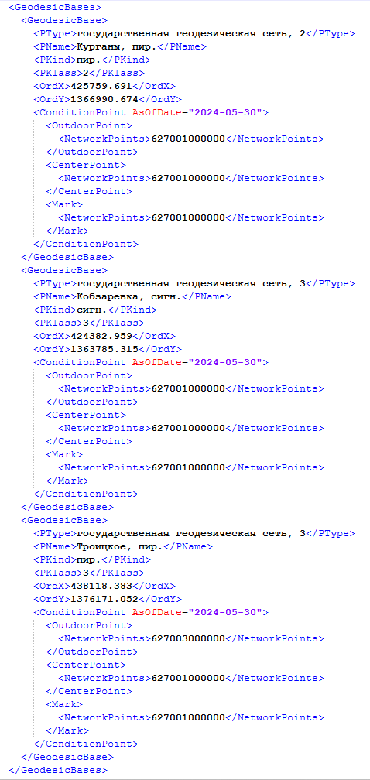 | 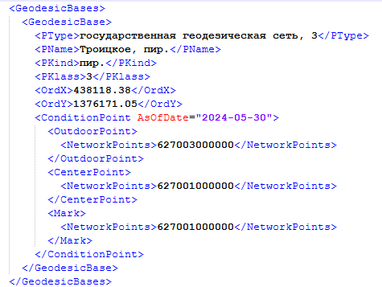
2 | 2.27.1.10 | Технический план подготовлен в отношении здания, расположенного по адресу: Красноярский край, городской округ город Красноярск, город Красноярск, улица 1905 года, дом 8. Выберите из предложенных вариантов фрагмента технического плана правильный.
2 | 2.27.1.11 | Технический план подготовлен в отношении объекта незавершенного строительства с площадью застройки 165.91 кв.м. и степенью готовности 75.2%. Выберите из предложенных вариантов фрагмента технического плана правильный. | 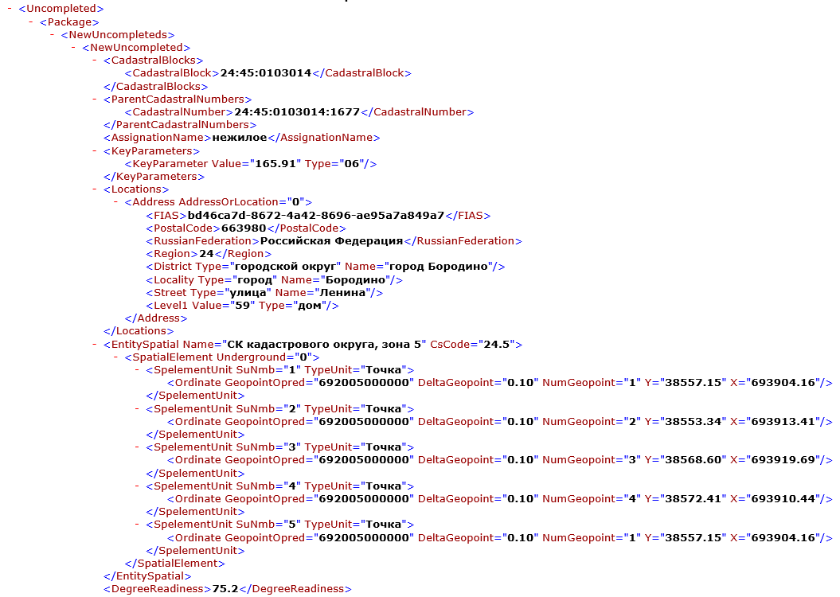 | 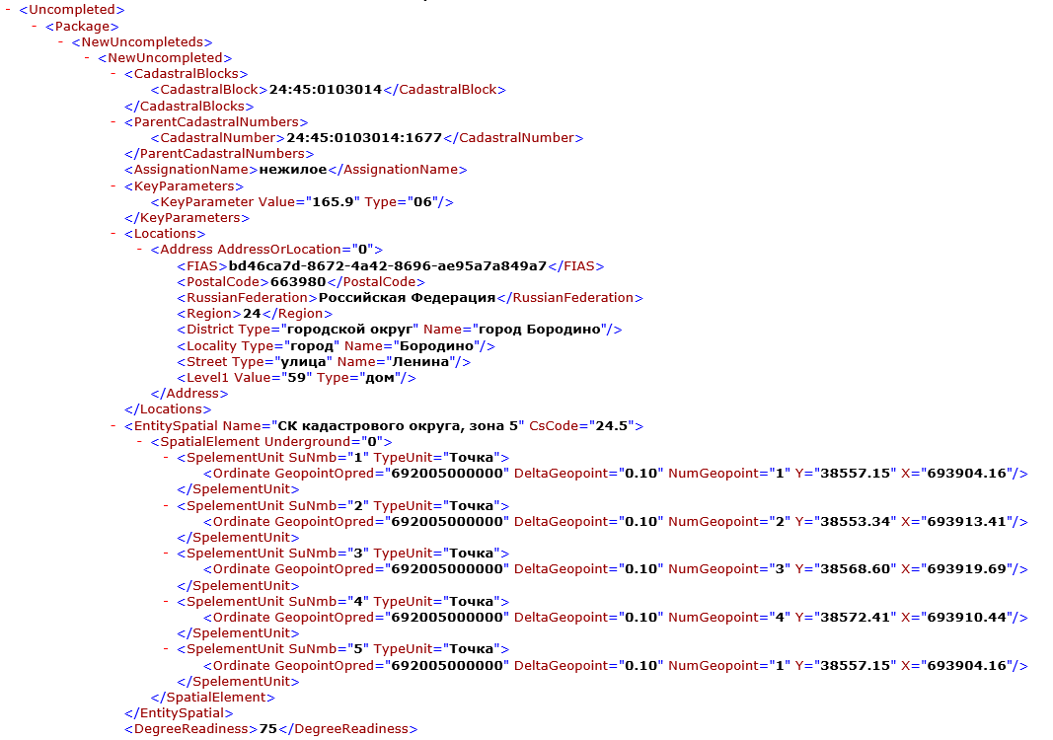 | 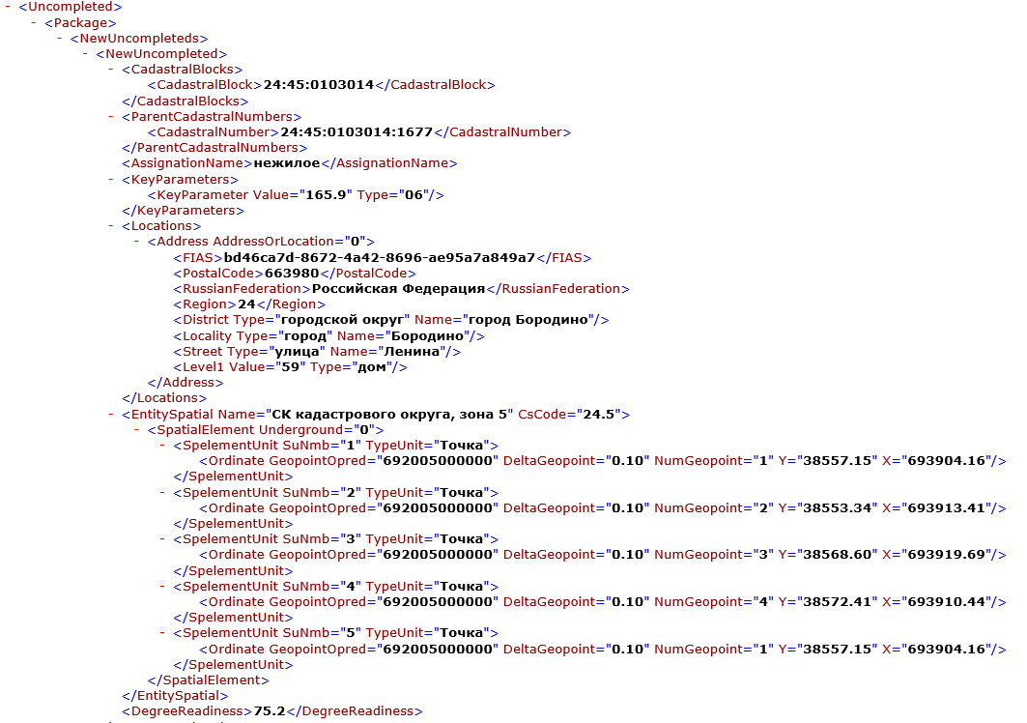

2.27.2
№ раздела | № вопроса | Вопрос | Ответ 1 | Ответ 2 | Ответ 3
2 | 2.27.2.1 | Межевой план подготовлен в связи с исправлением ошибки в описании местоположения границ земельного участка. Местоположение характерных точек границ земельного участка закреплено с использованием временных межевых знаков. Выберите из предложенных фрагментов межевого плана правильно заполненный в части описания закрепления характерных точек границ земельного участка. |  |  | 
2 | 2.27.2.2 | Межевой план подготовлен в связи с образованием земельного участка. Местоположение характерных точек границ земельного участка было измерено с точностью до миллиметра. Выберите правильно заполненный фрагмент межевого плана в части значений координат характерных точек границ. |  |  |  | БЕЗ ИЗМЕНЕНИЙ
2 | 2.27.2.3 | Межевой план подготовлен в связи с образованием земельного участка. При выполнении кадастровых работ были использованы пункты ГГС. Выберите правильно заполненный фрагмент межевого плана в указанной части. |  |  |  | АКТУАЛИЗИРОВАН
2 | 2.27.2.4 | Выберите правильно заполненный фрагмент реквизита межевого плана «Сведения о частях границы уточняемого земельного участка с кадастровым номером». | 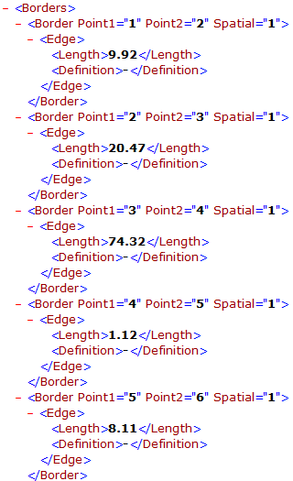 | 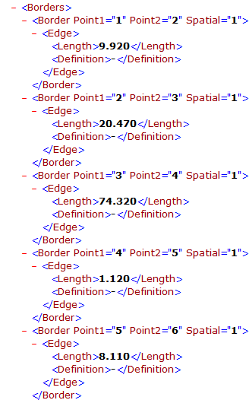 | 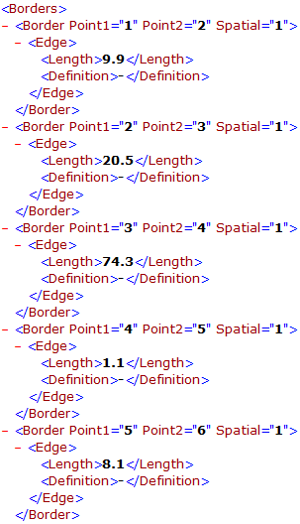 | УДАЛИТЬ
2 | 2.27.2.5 | Выберите правильно заполненный раздел межевого плана «Исходные данные», подготовленного в связи с образованием земельного участка путем объединения двух земельных участков аналитическим методом определения координат характерных точек его границ. | 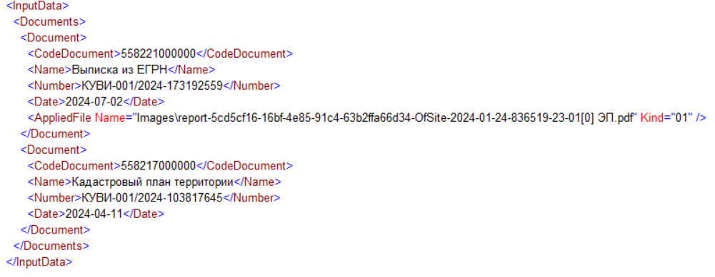 | 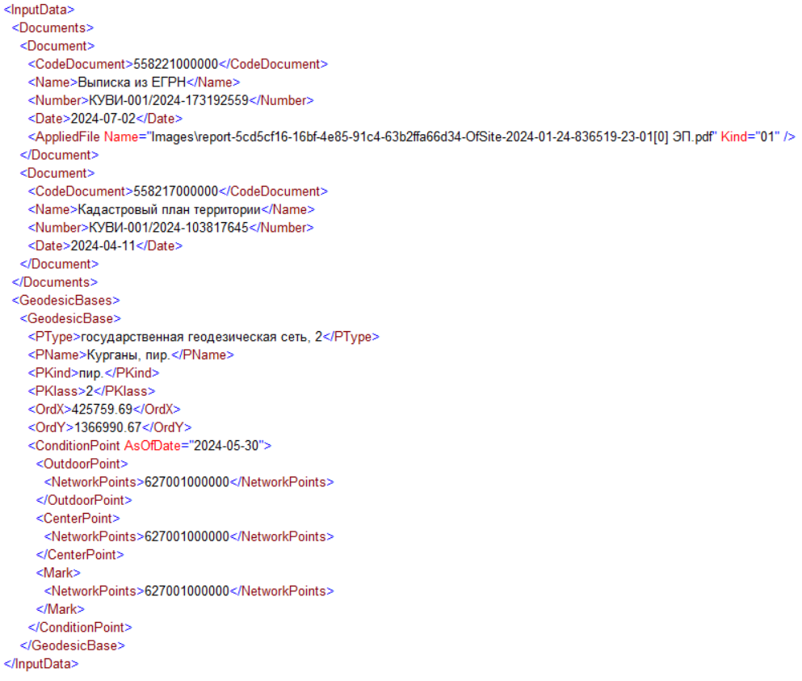 | 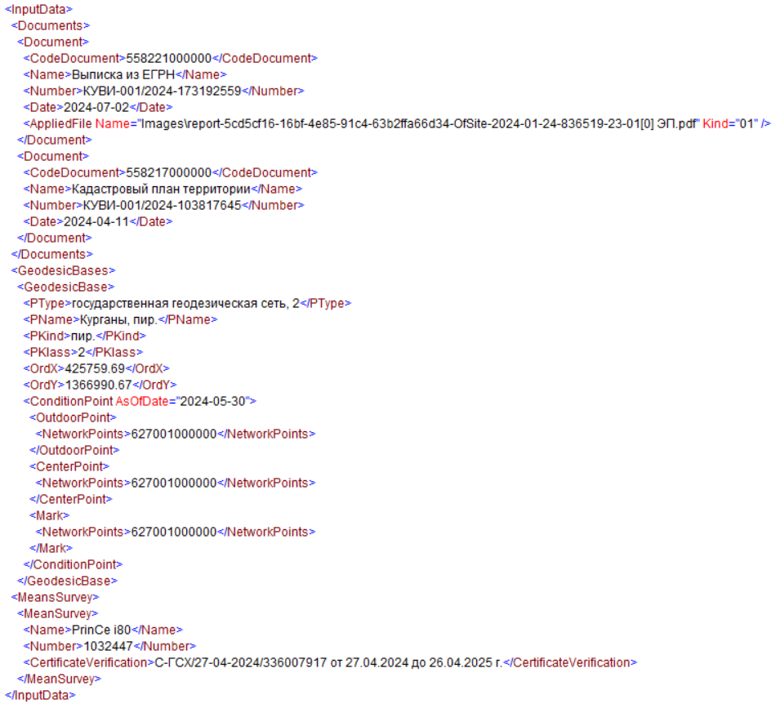
2 | 2.27.2.9 | Межевой план подготовлен в отношении многоконтурного земельного участка на основании договора подряда, заключенного с физическим лицом. Выберите из предложенных вариантов фрагмента межевого плана правильный (сведения о заказчике кадастровых работ). | 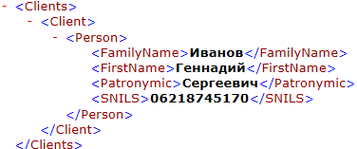 | 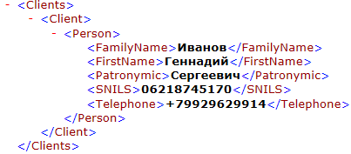 | 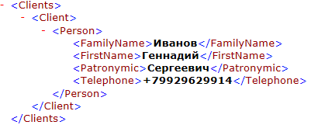
2 | 2.27.2.10 | Межевой план подготовлен в отношении многоконтурного земельного участка на основании договора подряда, заключенного с юридическим лицом. Выберите из предложенных вариантов фрагмента межевого плана правильный (сведения о заказчике кадастровых работ). |  |  | 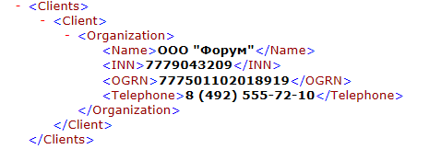

2

2.30.3.
№ раздела | № вопроса | Вопрос | Ответ 1 | Ответ 2 | Ответ 3
2 | 2.30.3.1 | Вычислите значение тригонометрической функции сos 53° 30' и результат округлите до сотых | 0,59 | 0,06 | 0.594
2 | 2.30.3.2 | Вычислите значение тригонометрической функции tg 24° и результат округлите до сотых | 0.05 | 0.45 | 0,445
2 | 2.30.3.3 | Вычислите значение тригонометрической функции sin 55° 30' и результат округлите до сотых | 0.08 | 0.824 | 0.82
2 | 2.30.3.4 | Вычислите значение тригонометрической функции tg 40° и результат округлите до сотых | 0.84 | 0.08 | 0.839
2 | 2.30.3.5 | Вычислите значение тригонометрической функции sin 47° 30' и результат округлите до сотых | 0.07 | 0.74 | 0.737
2 | 2.30.3.6 | Вычислите значение тригонометрической функции сos 46° 30' и результат округлите до сотых | 0,69 | 0.07 | 0,688
2 | 2.30.3.7 | Найдите √ 532,2 и результат округлите до сотых | 2.31 | 230 | 23.07
2 | 2.30.3.8 | Найдите √ 255,6 и результат округлите до сотых | 15,99 | 1.6 | 159
2 | 2.30.3.9 | Найдите √ 348,3 и результат округлите до сотых | 200 | 186.7 | 18.66
2 | 2.30.3.10 | Найдите √ 592,5 и результат округлите до сотых | 24,34 | 2.43 | 200
2 | 2.30.3.11 | Найдите √ 798,6 и результат округлите до сотых | 2,83 | 28.26 | 300
2 | 2.30.3.12 | Угол α = 45,8'. Выразите данные в минутах в секундах. | α = 45' 48" | α = 45' 80" | α = 46' 0"
2 | 2.30.3.13 | Угол α = 55,6'. Выразите данные в минутах в секундах. | α = 55' 60" | α = 55' 36" | α = 56' 00"
2 | 2.30.3.14 | Угол α = 35,2'. Выразите данные в минутах в секундах. | α = 35' 12" | α = 35' 20" | α = 35' 00"
2 | 2.30.3.15 | Угол α = 15,4'. Выразите данные в минутах в секундах. | α = 15' 40" | α = 15' 24" | α = 5' 24"
2 | 2.30.3.16 | Угол α = 25,3'. Выразите данные в минутах в секундах. | α = 25' 00" | α = 25' 30" | α = 25' 18"
2 | 2.30.3.17 | Угол α = 34,7°. Выразите данные в градусах и минутах. | α = 34° 70' | α = 34° 42' | α = 35° 00'
2 | 2.30.3.18 | Угол α = 33,6°. Выразите данные в градусах и минутах. | α = 33° 60' | α = 34° 00' | α = 33° 36'
2 | 2.30.3.19 | Угол α = 54,2°. Выразите данные в градусах и минутах. | α = 54° 00' | α = 54° 12' | α = 54° 20'
2 | 2.30.3.20 | Угол α = 47,8°. Выразите данные в градусах и минутах. | α = 47° 80' | α = 48° 00' | α = 47° 48'
2 | 2.30.3.21 | Угол α = 23,3°. Выразите данные в градусах и минутах. | α = 23° 18' | α = 23° 30' | α = 22° 60'
2 | 2.30.3.22 | Площадь S = 15,6 га выразите в м2. | 1560 | 156000 | 1560000
2 | 2.30.3.23 | Площадь S = 1,27 га выразите в м2. | 12700 | 127000 | 127
2 | 2.30.3.24 | Площадь S = 1056 га выразите в м2 | 10.56 | 10560000 | 105600
2 | 2.30.3.25 | Площадь S = 56 га выразите в м2 | 560000 | 56000000 | 5600000
2 | 2.30.3.26 | Площадь S = 132 га выразите в м2 | 1320000 | 13200 | 132000
2 | 2.30.3.27 | Площадь S = 10,26 км2 выразите в га | 102.6 | 10.26 | 1026
2 | 2.30.3.28 | Площадь S = 8,54 км2 выразите в га | 85400 | 85.4 | 854
2 | 2.30.3.29 | Площадь S = 9,03 км2 выразите в га | 903 | 9030 | 90300
2 | 2.30.3.30 | Площадь S = 6,25 км2 выразите в га | 62.5 | 625 | 0.625
2 | 2.30.3.31 | Площадь S = 0,83 км2 выразите в га | 83 | 8.3 | 0.083
2 | 2.30.3.32 | Площадь S = 5,01 км2 выразите в м2 | 50100 | 501000000 | 5010000
2 | 2.30.3.33 | Площадь S = 0,02 км2 выразите в м2 | 2000 | 20000 | 0.0002
2 | 2.30.3.34 | Площадь S = 4,86 км2 выразите в м2 | 4860000 | 486000 | 0.0486
2 | 2.30.3.35 | Площадь S = 0,51 км2 выразите в м2 | 51000000 | 5100000 | 510000
2 | 2.30.3.36 | Площадь S = 1,83 км2 выразите в м2 | 1830000 | 183000 | 0.0183
2 | 2.30.3.37 | Площадь S = 501 м2 выразите в га с округлением до тысячных | 0.005 | 0.501 | 0.05
2 | 2.30.3.38 | Площадь S = 1022 м2 выразите в га с округлением до тысячных | 0.102 | 1.022 | 1000
2 | 2.30.3.39 | Площадь S = 233524 м2 выразите в га с округлением до тысячных | 2.335 | 23.352 | 23000
2 | 2.30.3.40 | Площадь S = 379221 м2 выразите в га с округлением до тысячных | 37.922 | 37000 | 379000
2 | 2.30.3.41 | Площадь S = 222 м2 выразите в га с округлением до тысячных | 0.022 | 0.002 | 0.02
2 | 2.30.3.42 | Определите длину линии на местности в метрах dм , соответствующую 1 см длины линии на плане, если численный масштаб 1:5000 | 50 | 5000 | 500
2 | 2.30.3.43 | Определите длину линии на местности в метрах dм , соответствующую 1 см длины линии на плане, если численный масштаб 1:10000 | 100 | 500 | 1000
2 | 2.30.3.44 | Определите длину линии на местности в метрах dм , соответствующую 1 см длины линии на плане, если численный масштаб 1:25000 | 250 | 25 | 2.5
2 | 2.30.3.45 | Определите длину линии на местности в метрах dм , соответствующую 1 см длины линии на плане, если численный масштаб 1:2000 | 20 | 2 | 200
2 | 2.30.3.46 | Определите длину линии на местности в метрах dм , соответствующую 1 см длины линии на плане, если численный масштаб 1:200 | 2 | 200 | 20
2 | 2.30.3.47 | 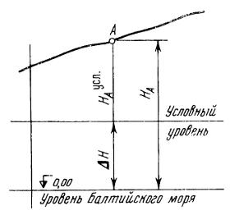 Определите абсолютную высоту точки НА (рис.), если известны разность ΔН между абсолютной и условной высотами и условная высота НАусл этой же точки. ΔН=+15,33; НАусл=100,00 | 115.33 | -115.33 | 84.67
2 | 2.30.3.48 | Определите абсолютную высоту точки НА (рис.), если известны разность ΔН между абсолютной и условной высотами и условная высота НАусл этой же точки. ΔН= -24,17; НАусл= 123,15 | 98.98 | -147.98 | 147.32
2 | 2.30.3.49 | Определите абсолютную высоту точки НА (рис.), если известны разность ΔН между абсолютной и условной высотами и условная высота НАусл этой же точки. ΔН= -16,40; НАусл= 146,00 | 129.6 | -129.6 | 162.4
2 | 2.30.3.50 | Определите абсолютную высоту точки НА (рис.), если известны разность ΔН между абсолютной и условной высотами и условная высота НАусл этой же точки. ΔН=+19,33; НАусл= 50,00 | 69.33 | -69.67 | 30.67
2 | 2.30.3.51 | Определите абсолютную высоту точки НА (рис.), если известны разность ΔН между абсолютной и условной высотами и условная высота НАусл этой же точки. ΔН= -38,09; НАусл= 62,50 | 24.41 | -24.59 | 100.59
2 | 2.30.3.52 | Определите численный масштаб плана 1/М, если длина линии на местности dm = 132,5м, а ее длина на плане dпл = 5,3 см | 1/2500 | 1/400 | 1/70225
2 | 2.30.3.53 | Определите численный масштаб плана 1/М, если длина линии на местности dm = 8,9м, а ее длина на плане dпл = 8,9 см | 1/100 | 1/1 | 1/7921
2 | 2.30.3.54 | Определите численный масштаб плана 1/М, если длина линии на местности dm = 22,8м, а ее длина на плане dпл = 11,4 см | 1/200 | 5/10 | 1/2
2 | 2.30.3.55 | Определите численный масштаб плана 1:М, если длина линии на местности dm = 63,5м, а ее длина на плане dпл = 12,7 см | 1/500 | 1/5 | 1/200
2 | 2.30.3.56 | Определите численный масштаб плана 1:М, если длина линии на местности dm = 1080м, а ее длина на плане dпл = 21,6 см | 1/5000 | 1/2000 | 1/23328
2 | 2.30.3.57 | Дан численный масштаб 1:5000. Определите его точность в метрах. | 0,5 м | 50 м | 5 м
2 | 2.30.3.58 | Дан численный масштаб 1:1000. Определите его точность в метрах. | 0,1 м | 0,01 м | 1 м
2 | 2.30.3.59 | Дан численный масштаб 1:100000. Определите его точность в метрах. | 10 м | 1000 м | 100 м
2 | 2.30.3.60 | Дан численный масштаб 1:25000. Определите его точность в метрах. | 2,5 м | 250 м | 25 м
2 | 2.30.3.61 | Дан численный масштаб 1:200. Определите его точность в метрах. | 2 м | 0,02 м | 0,2 м
2 | 2.30.3.62 | 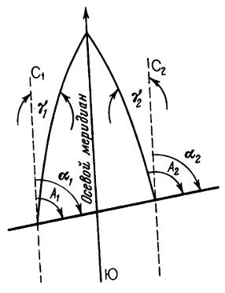 Определите дирекционный угол α1, если известны истинный азимут этой линии А = 124°15' и величина сближения меридианов γ1= 5°16' (сближение меридианов западное) | 118°59' | 129°31' | 134°47'
2 | 2.30.3.63 | Определите дирекционный угол α1, если известны истинный азимут этой линии А = 42°16' и величина сближения меридианов γ1= 0°15' (сближение меридианов западное) | 42°01' | 42°31' | 57°69'
2 | 2.30.3.64 | Определите дирекционный угол α1, если известны истинный азимут этой линии А = 73°24' и величина сближения меридианов γ1= 0°22' (сближение меридианов западное) | 73°02' | 26°54' | 73°46'
2 | 2.30.3.65 | Определите дирекционный угол α1, если известны истинный азимут этой линии А = 72°49' и величина сближения меридианов γ1= 4°51' (сближение меридианов западное) | 77°00' | 77°40' | 67°58'
2 | 2.30.3.66 | Определите дирекционный угол α1, если известны истинный азимут этой линии А = 358°45' и величина сближения меридианов γ1= 5°55' (сближение меридианов западное) | 4°40' | 352°50' | 364°00'
2 | 2.30.3.67 | Определите дирекционный угол α1, если известны истинный азимут этой линии А = 65°43' и величина сближения меридианов γ1= 5°21' (сближение меридианов западное) | 60°22' | 71°04' | 70,64°
2 | 2.30.3.68 | Определите дирекционный угол α2, если известны истинный азимут этой линии А = 124°17' и величина сближения меридианов γ2= 5°16' (сближение меридианов восточное) | 129°33' | 119°01' | 129,33°
2 | 2.30.3.69 | Определите дирекционный угол α2, если известны истинный азимут этой линии А = 42°16' и величина сближения меридианов γ2= 0°55' (сближение меридианов восточное) | 41°21' | 42,71° | 42°71'
2 | 2.30.3.70 | Определите дирекционный угол α2, если известны истинный азимут этой линии А = 173°24' и величина сближения меридианов γ2= 0°22' (сближение меридианов восточное) | 173°02' | 173°46' | 173,02°
2 | 2.30.3.71 | Определите дирекционный угол α2, если известны истинный азимут этой линии А = 272°18' и величина сближения меридианов γ2= 4°51' (сближение меридианов восточное) | 277°09' | 267°27' | 276,69°
2 | 2.30.3.72 | Определите дирекционный угол α2, если известны истинный азимут этой линии А = 111°49' и величина сближения меридианов γ2= 3°16' (сближение меридианов восточное) | 108°33' | 114°65' | 115,05°
2 | 2.30.3.73 | 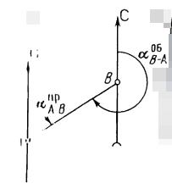 Прямой дирекционный угол линии АВ равен 54°28'. Определите обратный дирекционный угол линии АВ | 125°32' | 234°28' | 305°32'
2 | 2.30.3.74 | Прямой дирекционный угол линии АВ равен 28°28'. Определите обратный дирекционный угол линии АВ | 151°32' | 208°28' | 331°32'
2 | 2.30.3.75 | Прямой дирекционный угол линии АВ равен 14°34'. Определите обратный дирекционный угол линии АВ | 194°34' | 165°26' | 374°34'
2 | 2.30.3.76 | Прямой дирекционный угол линии АВ равен 99°55'. Определите обратный дирекционный угол линии АВ | 279°55' | 260°45' | 80°05'
2 | 2.30.3.77 | Прямой дирекционный угол линии АВ равен 5°05'. Определите обратный дирекционный угол линии АВ | 174°55' | 185°05' | 275°05'
2 | 2.30.3.78 | Прямой дирекционный угол линии АВ равен 190°28'. Определите обратный дирекционный угол линии АВ | 10°28' | 169°32' | 370,28°
2 | 2.30.3.79 | Прямой дирекционный угол линии АВ равен 270°33'. Определите обратный дирекционный угол линии АВ | 180°33' | 90°33' | 89°27'
2 | 2.30.3.80 | Прямой дирекционный угол линии АВ равен 355°55'. Определите обратный дирекционный угол линии АВ | 265°55' | 175°55' | 4°05'
2 | 2.30.3.81 | Прямой дирекционный угол линии АВ равен 222°22'. Определите обратный дирекционный угол линии АВ | 137°38' | 132°22' | 42°22'
2 | 2.30.3.82 | Прямой дирекционный угол линии АВ равен 254°35'. Определите обратный дирекционный угол линии АВ | 105°25' | 74°35' | 164°35'
2 | 2.30.3.83 | 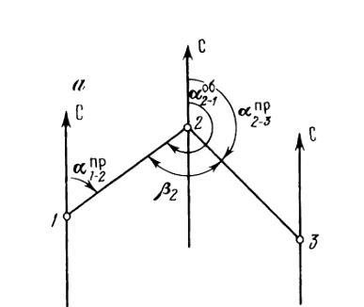 Даны дирекционные углы линий 1-2 и 2-3. α1-2 = 51°28' а α2-3 = 146°33'. Определите угол β2 (вправо по ходу лежащей) между линиями 1-2 и 2-3 | 84°55' | 275°05' | 95°05'
2 | 2.30.3.84 | Даны дирекционные углы линий 1-2 и 2-3. α1-2 = 84°26' а α2-3 = 155°33'. Определите угол β2 (вправо по ходу лежащей) между линиями 1-2 и 2-3 | 108°53' | 239°59' | 71°07'
2 | 2.30.3.85 | Даны дирекционные углы линий 1-2 и 2-3. α1-2 = 41°17' а α2-3 = 124°37'. Определите угол β2 (вправо по ходу лежащей) между линиями 1-2 и 2-3 | 96°40' | 165°54' | 83°20'
2 | 2.30.3.86 | Даны дирекционные углы линий 1-2 и 2-3. α1-2 = 124°30' а α2-3 = 218°07'. Определите угол β2 (вправо по ходу лежащей) между линиями 1-2 и 2-3 | 86°23' | 342°37' | 93°37'
2 | 2.30.3.87 | Даны дирекционные углы линий 1-2 и 2-3. α1-2 = 150°06' а α2-3 = 240°10'. Определите угол β2 (вправо по ходу лежащей) между линиями 1-2 и 2-3 | 89°56' | 90°04' | 30°16'
2 | 2.30.3.88 | Определите дирекционный угол α2-3, если известны внутренний вправо лежащий угол β2 и дирекционный угол α1-2. α1-2 = 49°45'. β2 = 77°26' | 152°19' | 27°41' | 127°11'
2 | 2.30.3.89 | Определите дирекционный угол α2-3, если известны внутренний вправо лежащий угол β2 и дирекционный угол α1-2. α1-2 = 36°12'. β2 = 65°43' | 150°29' | 29°31' | 101°55'
2 | 2.30.3.90 | Определите дирекционный угол α2-3, если известны внутренний вправо лежащий угол β2 и дирекционный угол α1-2. α1-2 = 48°03'. β2 = 73°24' | 154°39' | 25°21' | 121°27'
2 | 2.30.3.91 | Определите дирекционный угол α2-3, если известны внутренний вправо лежащий угол β2 и дирекционный угол α1-2. α1-2 = 102°22'. β2 = 86°27' | 195°55' | 188°49' | 15°55'
2 | 2.30.3.92 | Определите дирекционный угол α2-3, если известны внутренний вправо лежащий угол β2 и дирекционный угол α1-2. α1-2 = 146°18'. β2 = 80°13' | 246°05' | 226°31' | 66°05'
2 | 2.30.3.93 | Определите дирекционный угол α2-3, если известны внутренний вправо лежащий угол β2 и дирекционный угол α1-2. α1-2 = 92°15'. β2 = 71°28' | 200°47' | 163°43' | 343°43'
2 | 2.30.3.94 | 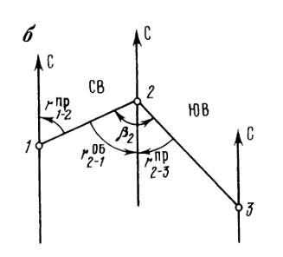 Определите внутренний вправо лежащий по ходу угол β2, если известны румбы сторон, его образующих: r1-2 и r2-3. r1-2 = СВ:48°23'. r2-3 = ЮВ:56°17' | 104°40' | 7°44' | 172°06'
2 | 2.30.3.95 | Определите внутренний вправо лежащий по ходу угол β2, если известны румбы сторон, его образующих: r1-2 и r2-3. r1-2 = СВ:24°15'. r2-3 = ЮВ:70°24' | 94°39' | 46°09' | 133°51'
2 | 2.30.3.96 | Определите внутренний вправо лежащий по ходу угол β2, если известны румбы сторон, его образующих: r1-2 и r2-3. r1-2 = СВ:77°45'. r2-3 = ЮВ:11°28' | 89°13' | 269°13' | 66°17'
2 | 2.30.3.97 | Определите внутренний вправо лежащий по ходу угол β2, если известны румбы сторон, его образующих: r1-2 и r2-3. r1-2 = СВ:84°12'. r2-3 = ЮВ:29°13' | 113°25' | 54°59' | 125°01'
2 | 2.30.3.98 | Определите внутренний вправо лежащий по ходу угол β2, если известны румбы сторон, его образующих: r1-2 и r2-3. r1-2 = СВ:20°43'. r2-3 = ЮВ:86°31' | 107°14' | 65°48' | 294°12'
2 | 2.30.3.99 | Длина наклонной линии, измеренной на местности, D= 197,45м. Угол наклона линии к горизонту α = 5°20'. Определите горизонтальное проложение d измеренной линии с округлением до сотых долей метра. | 196.6 | 18.24 | 200
2 | 2.30.3.100 | Длина наклонной линии, измеренной на местности, D= 50,65м. Угол наклона линии к горизонту α = 3°55'. Определите горизонтальное проложение d измеренной линии с округлением до сотых долей метра. | 50.53 | 3.54 | 51
2 | 2.30.3.101 | Длина наклонной линии, измеренной на местности, D= 30,55м. Угол наклона линии к горизонту α = 10°40'. Определите горизонтальное проложение d измеренной линии с округлением до сотых долей метра | 31 | 30.02 | 5.67
2 | 2.30.3.102 | Длина наклонной линии, измеренной на местности, D= 100,78м. Угол наклона линии к горизонту α = 7°21'. Определите горизонтальное проложение d измеренной линии с округлением до сотых долей метра | 99.95 | 99.96 | 100
2 | 2.30.3.103 | Длина наклонной линии, измеренной на местности, D= 20,15м. Угол наклона линии к горизонту α = 1°25'. Определите горизонтальное проложение d измеренной линии с округлением до сотых долей метра | 2.6 | 20,00 | 20.14
2 | 2.30.3.104 | Длина наклонной линии, измеренной на местности, D= 205,42м. Угол наклона линии к горизонту α = 4°30'. Определите горизонтальное проложение d измеренной линии с округлением до сотых долей метра | 204.79 | 16.12 | 200
2 | 2.30.3.105 | Определите допустимую невязку в замкнутом теодолитном ходе, применяя коэффициент 1,5. Дано. Сумма измеренных внутренних угров = 720°01'; число углов 6; точность прибора 30'' | 6'' | 1,8' | 0,1'
2 | 2.30.3.106 | Определите допустимую невязку в замкнутом теодолитном ходе, применяя коэффициент 1,5. Дано. Сумма измеренных внутренних угров = 540°1'30''; число углов 5; точность прибора 1' | 3,35' | 1,50' | 7,50'
2 | 2.30.3.107 | Определите допустимую невязку в замкнутом теодолитном ходе, применяя коэффицент 1,5. Дано. Сумма измеренных внутренних углов = 540°1'30''; число углов 8; точность прибора 1' | 4.1 | 4.2 | 4.3
2 | 2.30.3.108 | Определите допустимую невязку в замкнутом теодолитном ходе, применяя коэффициент 1,5. Дано. Сумма измеренных внутренних углов = 359°59'; число углов 4; точность прибора 30'' | 1,5' | 4' | 240''
2 | 2.30.3.109 | Определите допустимую невязку в замкнутом теодолитном ходе, применяя коэффициент 1,5. Дано. Сумма измеренных внутренних углов = 1080°09'30''; число углов 8; точность прибора 30'' | 9,5' | 240'' | 2,1'
2 | 2.30.3.110 | Определите допустимую невязку в замкнутом теодолитном ходе. Дано. Сумма измеренных внутренних углов = 1079°58'30''; число углов 10; точность прибора 1' | 4,7' | 10' | 6'
2 | 2.30.3.111 | Определите теоретическую сумму углов разомкнутого хода (вправо по ходу лежащих) при следующих значениях: Дирекционный угол начальной стороны = 286°19' Дирекционный угол конечной стороны, на которую опирается разомкнутый ход = 135°22' Число вершин разомкнутого хода = 4 | 870°57' | 360°00' | 421°41'
2 | 2.30.3.112 | Определите теоретическую сумму углов разомкнутого хода (вправо по ходу лежащих) при следующих значениях: Дирекционный угол начальной стороны = 202°48' Дирекционный угол конечной стороны, на которую опирается разомкнутый ход = 128°33' Число вершин разомкнутого хода = 4 | 720°00' | 794°15 | 331°21'
2 | 2.30.3.113 | Определите теоретическую сумму углов разомкнутого хода (вправо по ходу лежащих) при следующих значениях: Дирекционный угол начальной стороны = 186°17' Дирекционный угол конечной стороны, на которую опирается разомкнутый ход = 93°25' Число вершин разомкнутого хода = 3 | 540°00' | 279°42' | 632°52'
2 | 2.30.3.114 | Определите теоретическую сумму углов разомкнутого хода (вправо по ходу лежащих) при следующих значениях: Дирекционный угол начальной стороны = 109°29' Дирекционный угол конечной стороны, на которую опирается разомкнутый ход = 92°03' Число вершин разомкнутого хода = 5 | 917°26' | 540°00' | 201°32'
2 | 2.30.3.115 | Определите теоретическую сумму углов разомкнутого хода (вправо по ходу лежащих) при следующих значениях: Дирекционный угол начальной стороны = 199°50' Дирекционный угол конечной стороны, на которую опирается разомкнутый ход = 196°20' Число вершин разомкнутого хода = 4 | 360°00' | 396°10' | 723°30'
2 | 2.30.3.117 | Вычислите приращения координат, если известны дирекционный угол α1-2 = 26°29' и горизонтальное проложение d1-2 = 89,24м | Δx = -79,88м; Δy= +39,80м | Δx = +79,88м; Δy= +39,80м | Δx = +79,88м; Δy= -39,80м
2 | 2.30.3.118 | Вычислите приращения координат, если известны дирекционный угол α1-2 = 132°14' и горизонтальное проложение d1-2 = 124,38м | Δx = +83,60м; Δy= -92,09м | Δx = +83,60м; Δy= +92,09м | Δx = -83,60м; Δy= +92,09м
2 | 2.30.3.119 | Вычислите приращения координат, если известны дирекционный угол α1-2 = 209°55' и горизонтальное проложение d1-2 = 115,20м | Δx = -99,85м; Δy= -57,45м | Δx = +99,85м; Δy= -57,45м | Δx = +9,85м; Δy= +57,45м
2 | 2.30.3.120 | Вычислите приращения координат, если известны дирекционный угол α1-2 = 300°19' и горизонтальное проложение d1-2 = 94,12м | Δx = -47,51м; Δy= -81,25м | Δx = +47,51м; Δy= -81,25м | Δx = +47,51м; Δy= +81,25м
2 | 2.30.3.121 | Даны координаты точки 1: x1 = -186,12м; y1= +241,95м; румб линии 1-2 = СЗ : 37°30'; горизонтальное проложение линии 1-2 = 302,86м. Вычислите координаты точки 2. | x2 = +54,15 м; y2= +57,58 м | x2 = -54,15 м; y2= +57,58м | x2 = +54,15м; y2= -57,58м
2 | 2.30.3.122 | Даны координаты точки 1: x1 = +54,18м; y1= -13,46м; румб линии 1-2 = СЗ : 34°12'; горизонтальное проложение линии 1-2 = 125,16м Вычислите координаты точки 2. | x2 = +157,70м; y2= +83,81м | x2 = +157,70 м; y2= -83,81м | x2 = -157,70м; y2= -83,81м
2 | 2.30.3.123 | Даны координаты точки 1: x1 = -110,11м; y1= +16,39м; румб линии 1-2 = СЗ : 57°31'; горизонтальное проложение линии 1-2 = 134,22м Вычислите координаты точки 2. | x2 = -38,03м; y2= -96,83м | x2 = +38,03м; y2= -96,83м | x2 = -38,03м; y2= +96,83м
2 | 2.30.3.124 | Даны координаты точки 1: x1 = -212,77м; y1= +121,43м; румб линии 1-2 = ЮЗ : 55°11'; горизонтальное проложение линии 1-2 = 102,55м Вычислите координаты точки 2. | x2 = +271,32м; y2= +37,24м | x2 = -271,32м; y2= +37,24м | x2 = -271,32м; y2= -37,24м
2 | 2.30.3.125 | Даны координаты точки 1: x1 = -49,38м; y1= +105,16м; румб линии 1-2 = ЮВ : 25°43'; горизонтальное проложение линии 1-2 = 98,21м Вычислите координаты точки 2. | x2 = -137,86м; y2= +147,78м | x2 = +137,86м; y2= +147,78м | x2 = -137,86м; y2= -147,78м
2 | 2.30.3.126 | В замкнутом теодолитном ходе известны суммы положительных и отрицательных приращений координат. По оси Х: +167,43м; -167,38; По оси Y: +239,97; -240,04. Определить невязки в приращениях координат по осям Х и Y | ʄх= +0,05м; ʄy= -0,07м | ʄх= -0,05м; ʄy= +0,07м | ʄх= +0,05м; ʄy= +0,07м
2 | 2.30.3.127 | В замкнутом теодолитном ходе известны суммы положительных и отрицательных приращений координат. По оси Х: +127,34м; -127,38; По оси Y: 843,44; -843,39. Определить невязки в приращениях координат по осям Х и Y | ʄх= +0,04м; ʄy= +0,05м | ʄх= -0,04м; ʄy= +0,05м | ʄх= -0,04м; ʄy= -0,05м
2 | 2.30.3.128 | В замкнутом теодолитном ходе известны суммы положительных и отрицательных приращений координат. По оси Х: +538,66м; -538,61; По оси Y: +738,03; -737,91. Определить невязки в приращениях координат по осям Х и Y | ʄх= +0,05м; ʄy= +0,12м | ʄх= +0,05м; ʄy= -0,12м | ʄх= -0,05м; ʄy= +0,12м
2 | 2.30.3.129 | В замкнутом теодолитном ходе известны суммы положительных и отрицательных приращений координат. По оси Х: +405,95м; -406,02; По оси Y: +505,69; -505,74. Определить невязки в приращениях координат по осям Х и Y | ʄх= -0,07м; ʄy= -0,05м | ʄх= -0,07м; ʄy= +0,05м | ʄх= -0,07м; ʄy= +0,05м
2 | 2.30.3.130 | В замкнутом теодолитном ходе известны суммы положительных и отрицательных приращений координат. По оси Х: +333,82м; -333,90; По оси Y: +481,97; -482,03. Определить невязки в приращениях координат по осям Х и Y | ʄх= -0,08м; ʄy= +0,06м | ʄх= +0,08м; ʄy= -0,06м | ʄх= -0,08м; ʄy= -0,06м

